테크노폴리스 1공구 위치도
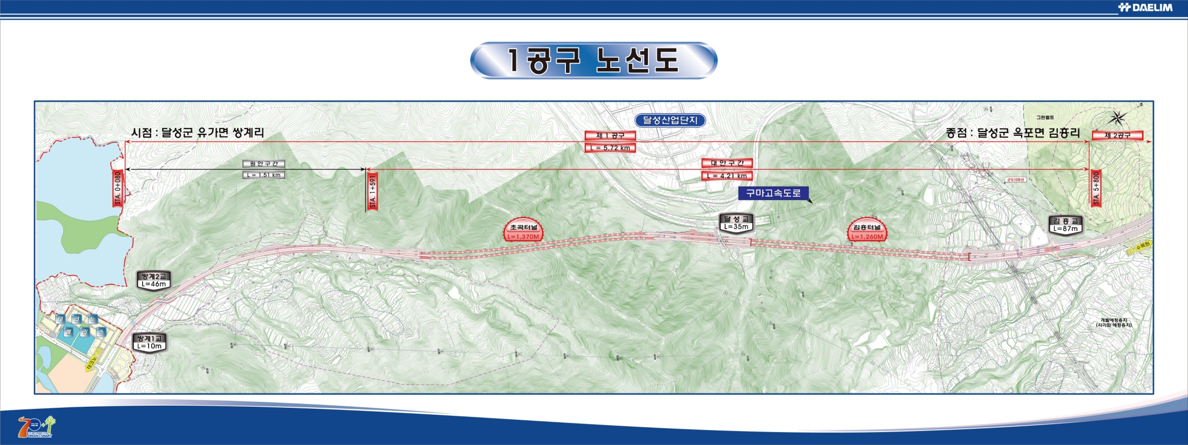
위 치 도(대구테크노폴리스 1공구)

테크노폴리스 2공구위치도

위 치 도(대구테크노폴리스 2공구)

테크노폴리스3공구 위치도
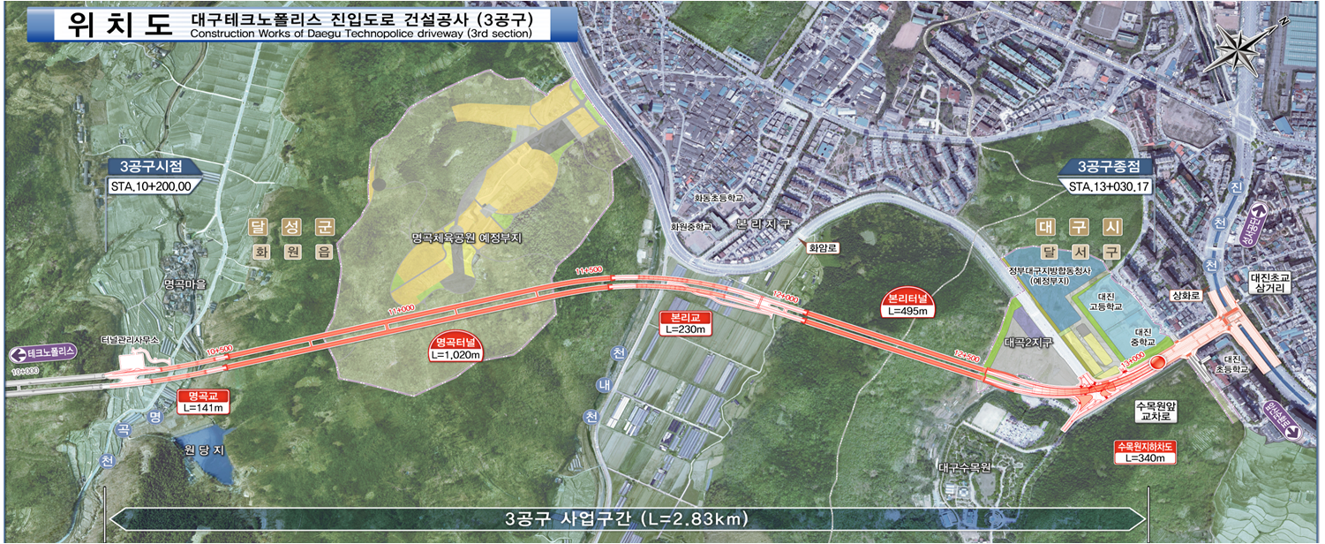
위 치 도(대구테크노폴리스 3공구)

